การตั้งจุดตรวจ
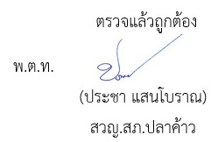
ข้อมูลผลการดำเนินงานในเชิงสถิติ การตั้งจุดตรวจ จุดสกัด ประจำปีงบประมาณ พ.ศ. 2569 สถานีตำรวจภูธรปลาค้าว

ผลการดำเนินงานในการตั้งจุดตรวจ จุดสกัด เดือน กุมภาพันธ์ 2569 ข้อมูล ณ วันที่ 1-31 มกราคม 2569
เดือน/ปี | จำนวนตั้งจุด | จำนวนการเรียกตรวจ | พบกระทำความผิด | จำนวนออกใบสั่ง | ไม่พบการกระทำผิด | ว่ากล่าว ตักเตือน
 |  | (ราย) | (ราย) | เปรียบเทียบปรับ (ราย) | (ราย) | (ราย)
Jan-69 | 21 | 213 | 20 | 5 | 193 | 15

รวม | 21 | 213 | 20 | 5 | 193 | 15

